Hoja 1
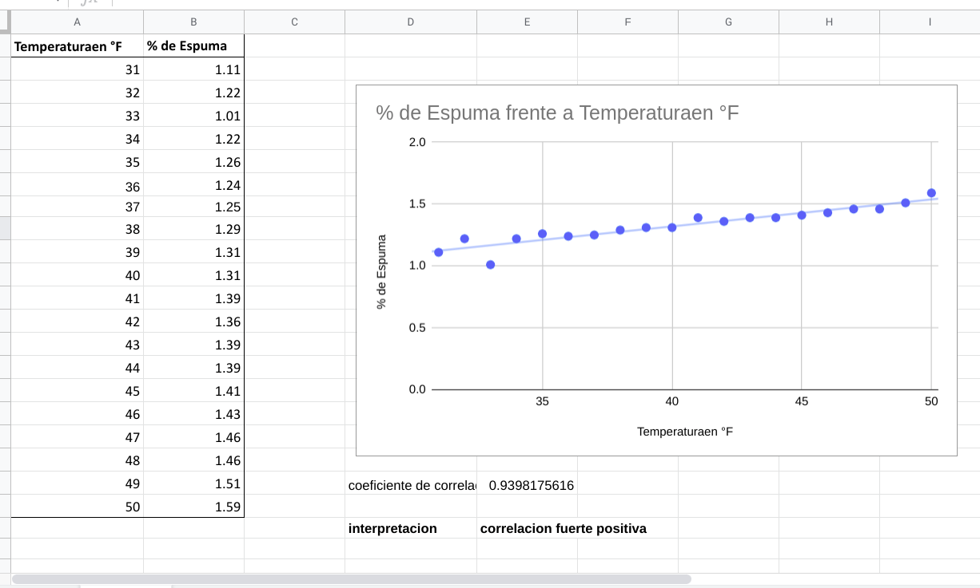
% de Espuma frente a Temperaturaen °F
Temperaturaen °F | % de Espuma
31 | 1.11 |  |  | Alumnos:
32 | 1.22 |  |  | Guisell Alexandra Enamorado Argeñal
33 | 1.01 |  |  | Roberto Carlos castillo
34 | 1.22
35 | 1.26
36 | 1.24
37 | 1.25
38 | 1.29
39 | 1.31
40 | 1.31
41 | 1.39
42 | 1.36
43 | 1.39
44 | 1.39
45 | 1.41
46 | 1.43
47 | 1.46
48 | 1.46
49 | 1.51 | coeficiente de correlacion | 0.9398175616
50 | 1.59
 |  | interpretacion | correlacion fuerte positiva

en caso de que no pueda ver el grafico

